Score RMI
PADA ILUSTRASI INI PERINGKAT KOMPOSIT = 2
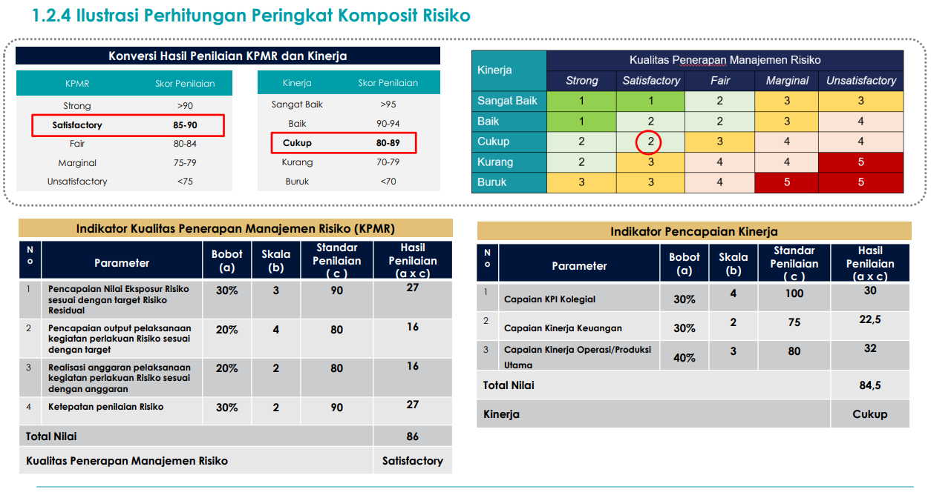

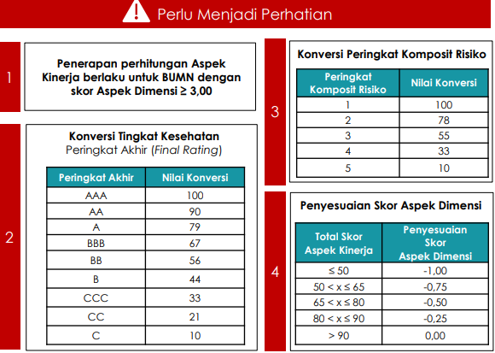

ASPEK DIMENSI
Parameter | Dimensi | Deskripsi | Skor Dimensi | Skor
1 s.d. 3 | 1 | Budaya dan Kapabiltas Risiko | 0.0
4 s.d. 19 | 2 | Organisasi dan Tata Kelola Risiko | 0.0
20 s.d. 33 | 3 | Kerangka Risiko dan Kepatuhan | 0.0
34 s.d. 39 | 4 | Proses dan Kontrol Risiko | 0.0
40 s.d. 42 | 5 | Model, Data, dan Teknologi Risiko | 0.0
1 s.d. 42 | Skor Aspek Dimensi |  |  | 0.0

 |  |  |  |  | ASPEK KINERJA
 |  |  |  |  | No | Aspek | Nilai Aspek | Nilai Konversi | Bobot | Nilai Konversi x Bobot | Skor
 |  |  |  |  | 1 | Tingkat Kesehatan Peringkat Akhir (Final Rating) |  |  | 50% | 0
 |  |  |  |  | 2 | Peringkat Komposit Risiko |  |  | 50% | 0
 |  |  |  |  | 1 sd 2 | Skor Aspek Kinerja |  |  |  |  | 0
 |  |  |  |  |  | Penyesuaian Skor
 |  |  |  |  | SKOR RMI |  |  |  |  |  | 0.0

Keterangan Pengisian
 | Dokumen yang harus ada | Screen shoot Dokumen | Nila Score Kriteria | Nilai Score Parameter

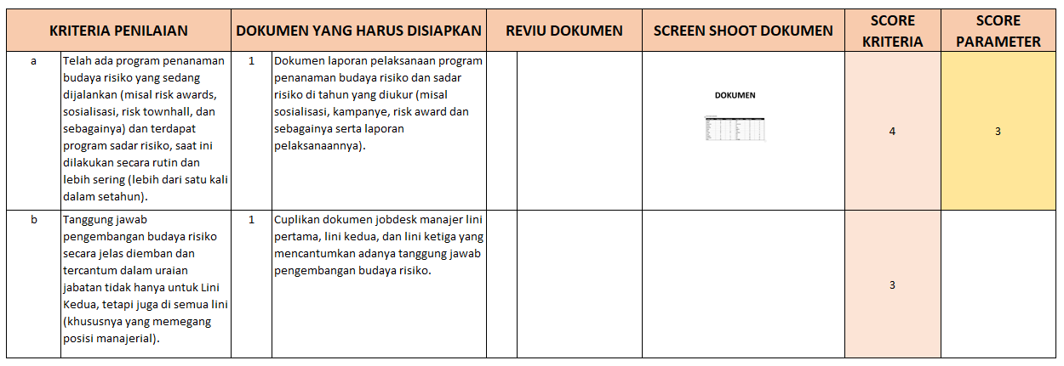

PADA SHEET "REVIU DOKUMEN"
Pada kolom dokumen yang harus disiapkan, di situ adalah keterangan dokumen apa yang harus ada. Ini hanya sebuah bantuan untuk memudahkan dokumen yang harus disiapkan. Untuk nama nama dokumennya bisa dilihat pada juknis.
Pada kolom reviu dokumen diisikan hasil dari evaluasi antara dokumen yang sudah terkumpul dengan kriterianya.
Pada kolom screenshoot dokumen, screen shoot nya bisa dikecilkan sehingga dapat dimuat di situ. Nanti dalam laporan jika punya format berbeda dapat dibesarkan lagi. Ini hanya untuk mempermudah untuk melihat semuanya dalam satu sheet.
Pada kolom score kriteria diisikan score dari setiap krteria sesuai dengan ketentuan.
Pada kolom score parameter diisikan nilai dari parameter yang diambil dari nilai kriteria terkecil dari nilai kriteria yang ada di parameter tersebut.
Kriteria dalam pengujian ini adalah untuk RMI Umum, untuk bank dan asuransi dapat dibuat sendiri, mungkin dengan mengikuti pola yang ada pada kriteria umum ini. Untuk rumus-rumus formulanya bisa disesuai kriteria bank dan asuransi.

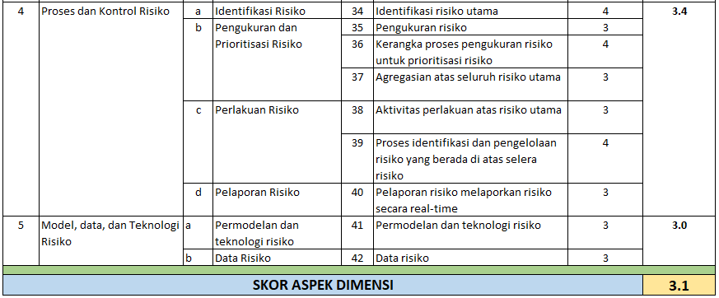

Pada "SHEET SCORE DIMENSI" , tidak usah mengisi apa-apa karena sudah terisi otomatis berdasarkan isian pada sheet Reviu Dokumen (gambar di atas hanya cuplikan perhitungan score aspek dimensi)

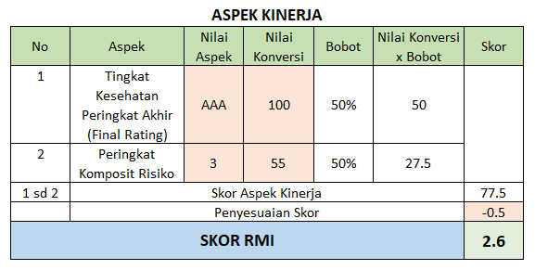

SHEET SCORE RMI:
Pada sheet Score RMI yang diisi adalah kolom Nilai aspek, Nilai Konversi, serta Penyesuaian Score. Penyesuaian score diambil dari tabel yang sudah ditentukan. Pada contoh nilai 77.5 nilai penyesuaiannya adalah 0.5.

Pada score Nilai aspek, Peringkat Komposit adalah 3 karena nilai Kinerjuanya baik namun nilai KPMR nya Marginal sehingga score nya adalah 3 dan nilai konversinya adalah 55.

Sehingga Nilai SKOR RMI akhirnya adalah 3.1 - 0.5 = 2.6

Jika score aspek dimensinya kurang dari 3, maka nilai aspek kinerja tidak dihitung, jadi nilai RMI nya hanya nilai aspek dimensinya saja.



Andy Toviana
Pensiunan Auditor PT GMF AeroAsia Tbk
Email:
tovianaandy@gmail.com

